BoQ Clear
BOQ - ICRRP-RPA-72 Project- Output 4 (Asset Replacment) BNFs
# | Item/Description | Unit | Quantity | Unit price $ | Total price $ | Sample
1 | INVERTER MAXIMA UPS (12V - 2500 W) عاكسة | No. | 3 |  | $-
2 | MIKROTIK 2011 مايكروتيك | No. | 1 |  | $-
3 | MIMOSA C/ 5C ميموسا | No. | 2 |  | $-
4 | ROCKET ROCT M5 UBNT روكيت | No. | 3 |  | $-
5 | fish feed troughs big size احواض علف سمك اكبر حجم | No. | 6 |  | $-
6 | gas cylinders اسطوانات غاز | No. | 38 |  | $-
7 | bee frames اطارات نحل | No. | 100 |  | $- | 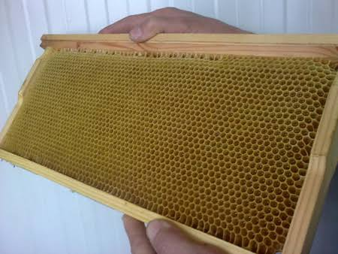
8 | Iron small size اوتي صغير عادي | No. | 1 |  | $-
9 | iron compress NORBA type اوتي مكبس نوع نوربا | No. | 1 |  | $- | 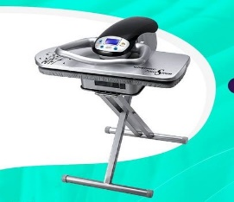
10 | Battery with Capacity (100 A), باتري ذات سعة (100 امبير) | No. | 1 |  | $- | 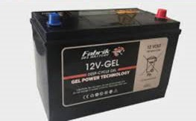
11 | square iron pipe 6m, بايب شخاطة 6 متر | No. | 10 |  | $-
12 | bee protective suit بدلة واقية للنحل | No. | 3 |  | $-
13 | Medium size water cooler براد ماء حجم وسط | No. | 10 |  | $- | 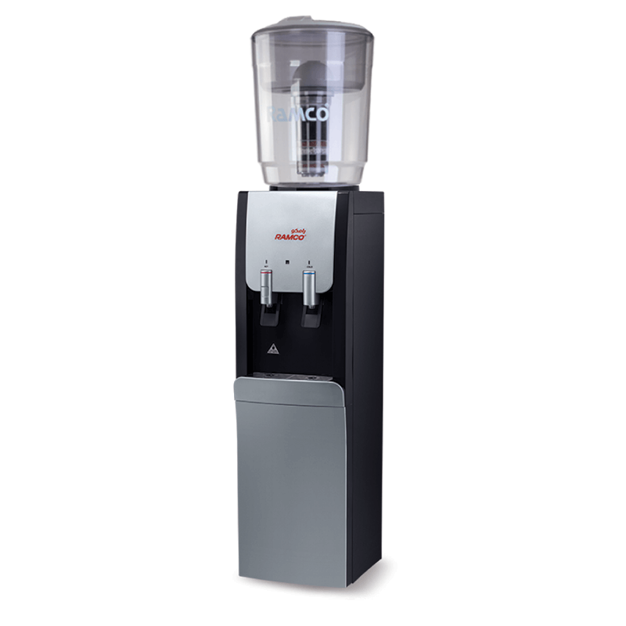
14 | Oxygen Solder bottle بطل اوكسجين لحيم | No. | 1 |  | $-
15 | TV Licon or General 42", بلازما ليكون او جينرال 42" | No. | 1 |  | $-
16 | electric board include (condector, circuit breaker 25A) board size (40*30) cm بورد كهرباء | No. | 1 |  | $-
17 | Modern telescope with plasma screen تليسكوب حديث ذو شاشة بلازما | No. | 1 |  | $-
18 | Clay stone oven تنور طين حجري | No. | 3 |  | $-
19 | Torna Small Size With table and Electric Brushes, تورنة حجم صغير مع ميز مع فرشات كهربائية | No. | 1 |  | $-
20 | Table midum torna تورنه وسط منضدية | No. | 1 |  | $-
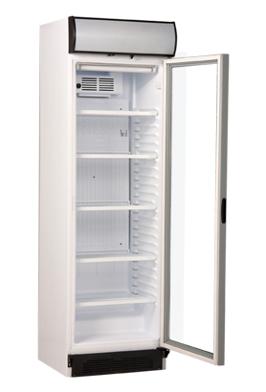
21 | Refrigerator Arjoan 14 feet ثلاجة ارجوان 14 قدم | No. | 1 |  | $-
22 | Original 10 ft refrigerator ثلاجة عارضة 10 قدم اورجينال | No. | 3 |  | $-
23 | Original 14 FT Refrigerator ثلاجة عارضة 14 قدم اورجينال | No. | 16 |  | $-
24 | Original 16 Ft Refrigerator ثلاجة عارضة 16 قدم اورجينال | No. | 18 |  | $-
25 | Arcelik Refrigerator 14 Feet ثلاجة عارضة ارجيلك 14 قدم | No. | 3 |  | $-
26 | EGUR 18-Foot Model Two-Door Refrigerator ثلاجة عارضة بابين نوع ايكور 18قدم | No. | 1 |  | $-
27 | 16 .Ft. Refrigerator ثلاجة عارضة بابيين سلايت 16 قدم | No. | 1 |  | $-
28 | Argylek Refrigerator 16 Feet ثلاجة عارضة مشروبات ارجيلك 16 قدم | No. | 1 |  | $-
29 | EGUR Refrigerator 14 Feet ثلاجة عارضة مشروبات نوع ايكور 14قدم | No. | 2 |  | $-
30 | EGUR Refrigerator 16 Feet ثلاجة عارضة مشروبات نوع ايكور 16قدم | No. | 1 |  | $-
31 | 12 feet original type refrigerator ثلاجة عارضة نوع اورجينال 12 قدم | No. | 3 |  | $-
32 | Argelic type refrigerator 10 feet ثلاجة نوع ارجليك 10 قدم | No. | 2 |  | $-
33 | Orgenal refrigerator 18 feet ثلاجه عارضه اورجينال 18 قدم | No. | 1 |  | $-
34 | The aluminum glass front is 2 * 0.5 m, with a height of 1.2 m جام خانه المنيوم 2*0.5 م بأرتفاع 1.2م | No. | 1 |  | $-
35 | glass front to display the goods 2 * 2 m جام خانه لعرض البضاعة 2*2م | No. | 1 |  | $-
36 | glass front for the door 3 * 3 meters plastic جام خانه للباب 3*3 متر بلاستك | No. | 2 |  | $-
37 | jack lift 5 tons جك رفع 5طن | No. | 1 |  | $- | 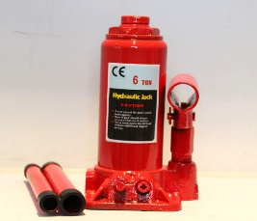
38 | jack car lift 2 ton mobile جك رفع السيارات 2طن متنقل | No. | 1 |  | $-
39 | Jack lift a wood mold for casting houses جك رفع قالب خشب لصب البيوت | No. | 32 |  | $- | 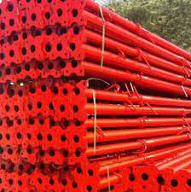
40 | jack for engine lift 1,5 ton جك لرفع المحرك 1,5 طن | No. | 1 |  | $-
41 | Big Hammer (Bush) جك همر كبير (بوش) | No. | 1 |  | $-
42 | EPSON type printer جهاز اسنساخ عادي نوع EPSON | No. | 1 |  | $- | 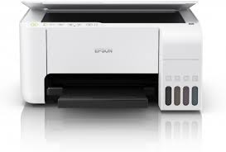
43 | EPSON type color printer جهاز اسنساخ ملون نوع EPSON | No. | 1 |  | $-
44 | Medium Balance device جهاز بلنص حجم وسط | No. | 1 |  | $-
45 | A tattoo device for women's salon جهاز تاتو خاص بصالون النساء | No. | 1 |  | $- | 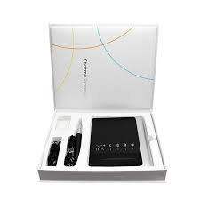
46 | Skin steaming device جهاز تبخير البشرة | No. | 1 |  | $- | 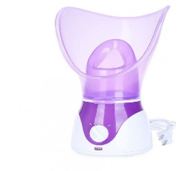
47 | queen rearing kit Jenter جهاز زراعة ملكات نحل(جنتر) | No. | 1 |  | $-
48 | Wax machine جهاز شمع | No. | 6 |  | $-
49 | American type Ohmmeter test device جهاز فحص اوميتر نوع امريكي | No. | 1 |  | $- | 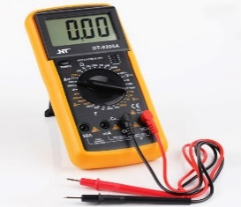
50 | Gasoline nozzle test device جهاز فحص نوزلات بانزين | No. | 2 |  | $- | 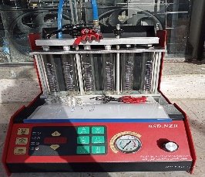
51 | honey extractor with capacity 4 frames جهاز فرز العسل نوعية صيني سعة 4 اطارات | No. | 1 |  | $- | 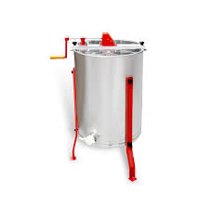
52 | power max . thermal identity press كابسة هويات حرارية نوع | No. | 2 |  | $-
53 | good quality massager Machine جهاز مساج نوعية جيدة | No. | 3 |  | $-
54 | iron sheet 6 meters long and 100 cm width جينكو بطول 6 متر وعرض 100سم | No. | 12 |  | $- | 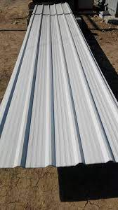
55 | iron sheet 6 meters long and 120 cm width جينكو بطول 6 متر وعرض 120سم | No. | 8 |  | $-
56 | small electronic calculator حاسبة الكترونية صغيرة | No. | 1 |  | $-
57 | Core i3 RAM 4GB DELL laptop calculator حاسبة لابتوب | No. | 1 |  | $- | 
58 | Lenovo Laptob Core i3 Processor 6th Generation Hard 250 G or more (SDD) VHL 4 G Graphics Card Internal + External (2G) حاسبة لينوفو معالج كور اي 3 الجيل السادس هارد 250 G او اكثر (SDD) VHL 4 G كارت شاشة داخلي + خارجي (2G) | No. | 1 |  | $-
59 | Angle iron 1/2 inch length 6m حديد زاوية 1/2 انج بطول 6م | No. | 1 |  | $-
60 | Iron Sheet 1.5 inches, length of piece 6 m حديد شخاطة 1.5*1 انج وسمك 2مم طول القطعة 6م | No. | 9 |  | $-
61 | iron square 2 inches, length 6 m حديد شخاطة 2*1 انج وسمك 2مم الطول 6 متر | No. | 10 |  | $-
62 | iron square 4inch 6 meter long 6m حديد شخاطة 4*2انج وسمك 2مم شخاطة بطول 6 متر | No. | 9 |  | $-
63 | stainless steel clothes hanger rack رف شماعات ملابس متحركة نوع ستانلس ستيل | No. | 17 |  | $-
64 | Stainless steel Sweets pan holder 2*1 m حماله بقلاوه حديد ستيلستيل 2*1 م | No. | 1 |  | $- | 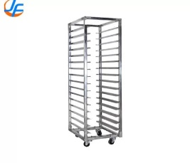
65 | Women's salon hair wash basin حوض غسل الشعر الخاص بصالون النساء | No. | 3 |  | $-
66 | Medium size Tyre Changer with pump خالعة بنجر حجم وسط مع ماطور خاص بها | No. | 2 |  | $-
67 | 1000 liter water tank خزان ماء 1000 لتر | No. | 2 |  | $-
68 | 1000 liter fuel tank خزان وقود 1000 لتر | No. | 1 |  | $-
69 | LG cake mixer medium size خلاط كيك LG متوسط الحجم | No. | 1 |  | $-
70 | Beehives with a capacity of 5 Frames خلايا نحل ذات سعة 5 اطارات | No. | 18 |  | $- | 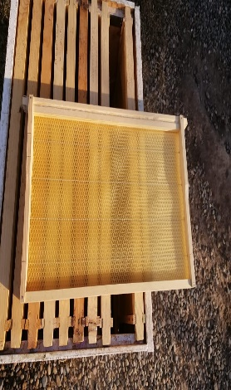
71 | Beehive with a capacity of 10 Frames خليه نحل سعة 10 اطارات | No. | 10 |  | $-
72 | 4*4 inch Surface water Pump خنزيره ماء4*4 انج | No. | 1 |  | $- | 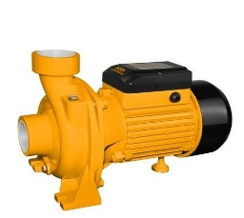
73 | mine2 . drone درون mine2 | No. | 1 |  | $-
74 | Mini . drone درون طائرة تصوير Mini | No. | 1 |  | $-
75 | Hitachi fixed drill دريل ثابت نوع هيتاشي | No. | 2 |  | $-
76 | Bush type screwdriver دريل ثبيت براغي نوع بوش | No. | 1 |  | $- | 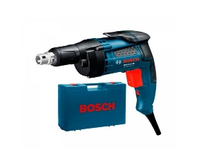
77 | Electric Hammer Drill Jack دريل جك همر كهربائي | No. | 1 |  | $-
78 | Small Recharge drill دريل شحن صغير | No. | 1 |  | $-
79 | Ingeko Recharge drill big size دريل شحن كبير نوع انجيكو | No. | 1 |  | $-
80 | Medium Recharge drill دريل شحن وسط | No. | 1 |  | $-
81 | Big electric drill دريل كهرباء كبير | No. | 1 |  | $-
82 | small electric drill دريل كهربائي صغير | No. | 1 |  | $-
83 | Electric drill opening and tightening small size motors دريل كهربائي فتح وشد محركات حجم صغير | No. | 1 |  | $-
84 | Electric drill opening and tightening medium size motors دريل كهربائي فتح وشد محركات حجم وسط | No. | 1 |  | $-
85 | Medium Drill (Bush) دريل وسط (بوش) | No. | 1 |  | $-
86 | UBNT (34) DISH دش | No. | 3 |  | $-
87 | Turkish Shelves, 2m high, 60cm wide and 4m long رفوف عرض تركي ارتفاع 2م وبعرض 60سم وبطول 4م | No. | 2 |  | $-
88 | Turkish Shelves meters with a height of 2 meters رفوف 15 متر تركي بأرتفاع 2 متر | No. | 1 |  | $-
89 | 4-Layers shelves with long 3 meters رفوف 4 طوابق بطول 3 امتار | No. | 1 |  | $-
90 | 4 Layers shelves with a length of 5 meters رفوف 4 طوابق بطول 5 متر | No. | 1 |  | $-
91 | Shelves 6m long, 40cm wide and 2m high رفوف 6م طول وعرض 40سم وارتفاع 2م | No. | 1 |  | $-
92 | Shelves height 2m * length 3m رفوف ارتفاع 2متر * طول 3 متر | No. | 2 |  | $-
93 | Shelves Length 4 * Width 60cm * Height 2 رفوف الطول 4* العرض 60سم * الارتفاع 2 | No. | 2 |  | $-
94 | Shelves are 6 meters long and 40 cm wide رفوف بطول 6 متر وبعرض 40 سم | No. | 1 |  | $-
95 | Turkish shelves 2m high, 8m long and 60cm wide رفوف تركي ارتفاع 2م وبطول 8م وبعرض 60سم | No. | 1 |  | $-
96 | Aluminum wall shelves 10 m long and 2 m high رفوف جداريه المنيوم طول 10م و الارتفاع 2 م | No. | 1 |  | $-
97 | Wood shelves length 3.5 height 2 meters width 40 cm رفوف خشب الطول 3.5 ارتفاع 2 متر العرض 40سم | No. | 1 |  | $-
98 | Shelves are 3 meters long, 80 centimeters wide, and 2 meters high رفوف طول 3متر وبعرض 80سم متر وارتفاع 2م | No. | 2 |  | $-
99 | Shelves (aluminum keel for accessories) with a height of 2 meters and a length of 4 meters رفوف عارضة ( المنيوم عارضة للاكسسوارات ) بأرتفاع 2 متر وبطول 4 متر | No. | 1 |  | $-
100 | shelves (length 2m * width 60cm) رفوف عرض (الطول 2م * العرض 60سم) | No. | 1 |  | $-
101 | Aluminum shelves (1*1) m wide and 120 cm high رفوف عرض المنيوم (1*1)م وارتفاع 120سم | No. | 1 |  | $-
102 | Aluminum shelves 10m long, 1m wide and 2m high رفوف عرض المنيوم الطول 10م وبعرض 1م وبأرتفاع 2م | No. | 1 |  | $-
103 | shelves 2m high and 5m long رفوف عرض بارتفاع 2م وطول 5م | No. | 1 |  | $-
104 | Shelves are 4m long, 2m high, and 80cm wide رفوف عرض بطول 4م وارتفاع 2م وعرض 80سم | No. | 2 |  | $-
105 | Turkish shelves 5 m long, 80 cm wide and 2 m high رفوف عرض تركي 5م طول وبعرض 80سم وارتفاع 2م | No. | 1 |  | $-
106 | Turkish shelves 2 m high, 60 cm wide and 3 m long رفوف عرض تركي ارتفاع 2م وبعرض 60سم وبطول 3م | No. | 1 |  | $-
107 | Turkish shelves 2m high, 3m long and 40cm wide رفوف عرض تركي ارتفاع 2م وطول 3م وعرض 40سم | No. | 1 |  | $-
108 | Turkish shelves 2m high, 5m long and 40cm wide رفوف عرض تركي ارتفاع 2م وطول 5م وعرض 40سم | No. | 1 |  | $-
109 | Turkish shelves length 4 meters * width 60 cm * height 2 meters رفوف عرض تركي الطول4متر * العرض 60سم * الارتفاع 2 متر | No. | 2 |  | $-
110 | Turkish shelves with a height of 2 m, a length of 2.5 m, and a width of 60 cm رفوف عرض تركي بارتفاع 2م وطول 2.5م وعرض 60سم | No. | 1 |  | $-
111 | Turkish shelves with a length of 2 m, a width of 60 cm, and a height of 2 m رفوف عرض تركي بطول 2م وبعرض 60سم وارتفاع 2م | No. | 1 |  | $-
112 | Turkish shelves with a length of 2 m, a width of 80 cm and a height of 2 m رفوف عرض تركي بطول 2م وبعرض 80سم وارتفاع 2م | No. | 3 |  | $-
113 | Turkish shelves with a length of 4 m, a height of 2 m, and a width of 80 cm رفوف عرض تركي بطول 4م وارتفاع 2م وعرض 80سم | No. | 2 |  | $-
114 | Turkish shelves with a length of 4 m, a width of 60 cm, and a height of 2 m رفوف عرض تركي بطول 4م وبعرض 60سم وارتفاع 2م | No. | 1 |  | $-
115 | Turkish shelves with a length of 4 m, a height of 2 m, and a width of 80 cm رفوف عرض نوع تركي بطول 4م وارتفاع 2م وعرض 80سم | No. | 2 |  | $-
116 | shelves 10 meters long, 2 meters high and 60 cm wide رفوف للعرض بطول 10 متر وبأرتفاع 2 متر وبعرض 60سم | No. | 1 |  | $-
117 | shelves 6 meters long, 2 meters high and 60 cm wide رفوف للعرض بطول 6 متر وبأرتفاع 2 متر وبعرض 60سم | No. | 1 |  | $-
118 | shelves 6 meters long, 4 meters high and 60 cm wide رفوف للعرض بطول 6 متر وبأرتفاع 4متر وبعرض 60سم | No. | 1 |  | $-
119 | Turkish shelves with a length of 15 meters, a height of 2 meters, and a width of 60 cm رفوف نوعية تركية بطول 15 متر وارتفاع 2متر وبعرض 60 سم | No. | 1 |  | $-
120 | Turkish shelves with a length of 4 meters and a height of 2 meters رفوف نوعية تركية بطول 4 متر وارتفاع 2 متر | No. | 1 |  | $-
121 | Turkish shelves with a length of 7 meters, a height of 2 meters, and a width of 60 cm رفوف نوعية تركية بطول 7 متر وارتفاع 2متر وبعرض 60 سم | No. | 1 |  | $-
122 | 1.5 ton split سبلت 1.5 طن | No. | 1 |  | $-
123 | 1.5 ton split type LG سبلت 1.5 طن نوع LG | No. | 5 |  | $- | 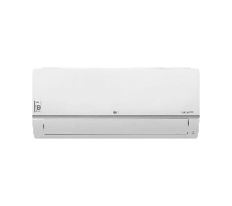
124 | 1.5 ton Craft split سبلت 1.5طن نوع كرافت | No. | 1 |  | $-
125 | LG 1 ton split سبلت 1طن نوع LG | No. | 1 |  | $-
126 | split 2 tons سبلت 2 طن | No. | 5 |  | $-
127 | Split 2 Ton General Max سبلت 2 طن جنرال ماكس | No. | 1 |  | $-
128 | 2 ton split type LG سبلت 2 طن نوع LG | No. | 7 |  | $-
129 | Split 2 ton type Denka سبلت 2 طن نوع دنكا | No. | 1 |  | $-
130 | 2.6 ton split general type سبلت 2.6 طن نوع جنرال | No. | 1 |  | $-
131 | 3 ton split general type سبلت 3 طن نوع جينرال | No. | 1 |  | $-
132 | Satotah Original 150 tyre wide engine (maroon or white color) type ستوتة اورجينال محرك 150 تاير عريض (اللون ماروني او ابيض) نوع الستوتة فحل (محجل) | No. | 4 |  | $-
133 | gas heater سخان غازي | No. | 1 |  | $-
134 | Hackvision cctv camera system سستم كاميرات مراقبة هاكفيجن | No. | 1 |  | $- | 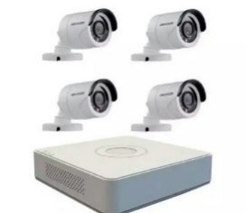
135 | Good quality blowdryer سشوار (فير) نوعية جيدة | No. | 3 |  | $- | 
136 | Sun shed سقيفة حماية | No. | 1 |  | $-
137 | SECTORS UBNT 19/120 سكاتر | No. | 6 |  | $- | 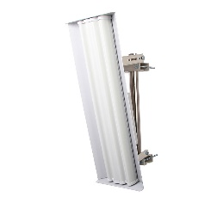
138 | medium squid سكنجة وسط | No. | 1 |  | $- | 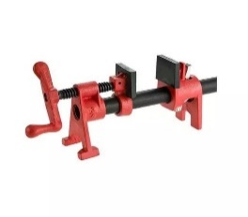
139 | Medium size iron chain سلسلة حديد حجم وسط | No. | 2 |  | $- | 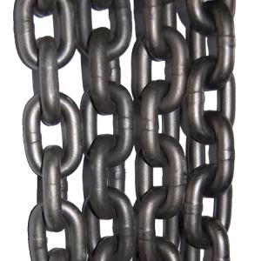
140 | Ladder (stair) 8 Step سلم (درج) 8بايه حديد | No. | 1 |  | $-
141 | Ladder 10 Step iron سلم 10 بايه حديد | No. | 1 |  | $- | 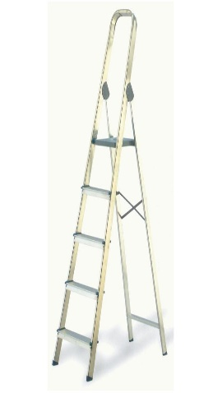
142 | iron Hinge wire سلنك حديد | L.S | 1 |  | $- | 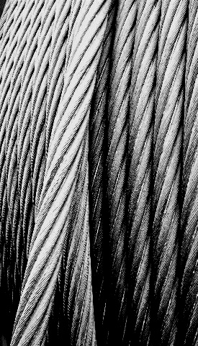
143 | Wire for lifting engines and equipment with a capacity of 5 tons سلنك لرفع المحركات والمعدات بسعة 5طن | L.S | 1 |  | $-
144 | Electrical extension cord large size سيار كهربائي بكرة حجم كبير | L.S | 20 |  | $-
145 | Battery Charger V(12-24) شاحنة بطاريات V(12-24) | No. | 3 |  | $- | 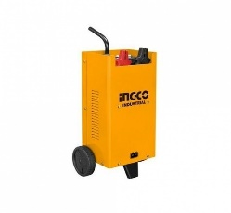
146 | Large size car battery Charger شاحنة بطارية سيارات حجم كبير | No. | 1 |  | $- | 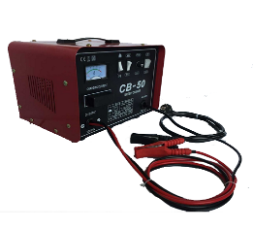
147 | sheeps شراء اغنام | No. | 15 |  | $-
148 | cows شراء بقرة | No. | 6 |  | $-
149 | Syrian made chicken grill size 4 eyes شواية كص صناعة سورية حجم 4عيون | No. | 1 |  | $- | 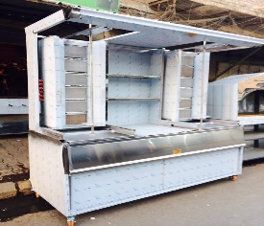
150 | Turkish hamburger grill medium size شواية همبركر نوع تركي حجم متوسط | No. | 1 |  | $-
151 | chicken grill شوايه دجاج | No. | 1 |  | $-
152 | Wooden bee box with a capacity of 5 frames صناديق خشب نحل ذات سعة 5 اطارات | No. | 10 |  | $-
153 | electric box صندوق كهربائي | No. | 1 |  | $-
154 | Electric Heater 1800 watts صوبة كهربائية 1800 واط | No. | 1 |  | $-
155 | Japanese type, TV Heater صوبة نفطية تلفزيونية نوع ياباني | No. | 1 |  | $-
156 | Hose. the size of 2.5 inches and a length of 100 meters صوندات لسحب ماء حجم 2.5 انج وبطول 100 متر | L.S | 2 |  | $-
157 | Hose 1 inch صوندة 1 انج | M | 200 |  | $- | 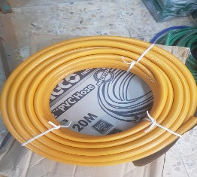
158 | first aid Kit صيدلية اسعافات اولية | No. | 1 |  | $- | 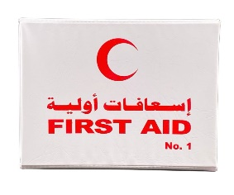
159 | aluminum utensil Sweets 40*60 صينيه بقلاوة المنيوم | No. | 10 |  | $-
160 | Canon i-seusys(Lbp)653cdw printer طابعة | No. | 1 |  | $-
161 | EPSON 5790 book printer طابعة EPSON رقم 5790طابعة كتب | No. | 2 |  | $- | 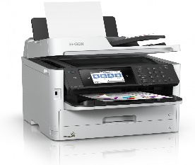
162 | Logo Printer on clothes طابعة شعارات على الملابس | No. | 1 |  | $-
163 | Canon nf635cx i/sensys printer طابعة | No. | 1 |  | $-
164 | Ricoh 5001 . printer طابعة نوع ريكو 5001 | No. | 1 |  | $-
165 | Epson workforce -C5290 printer (Indonesia made) طابعه(منشاء اندنوسي) | No. | 2 |  | $- | 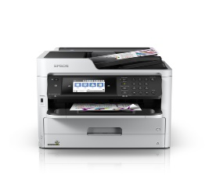
166 | لابتوب HP - Ci7 - 8 Generation - RAM 8GB -Hard 256 SSD - VGA 2GB | No. | 1 |  | $-
167 | thermal bricks طابوق حراري (250*124*65)mm | No. | 10 |  | $-
168 | european Stove طباخ كريازي اوربي | No. | 1 |  | $-
169 | Aluminum Perfume shelves show 1.5*1.5m عارضة عطور المنيوم 1.5*1.5م | No. | 2 |  | $-
170 | mannequin modern for women عارضه ملكانات حجم نسائي | No. | 15 |  | $-
171 | Bread Dough Mixer Machine 24 Kg 2G عجانة خبز 24 كيلو | No. | 1 |  | $-
172 | Electrical Bread Dough Mixer Machine 20 Kg - 5 Amp عجانة كهربائية 20كغم - 5 امبير | No. | 1 |  | $-
173 | Electric Bread Dough Mixer Machine 25 kg Iraqi industry عجانة كهربائية 25كغم صناعة عراقية | No. | 2 |  | $-
174 | Bread Dough Mixer Machine with capacity 100 kg عجانه عراقية سعة 100 كيلو | No. | 1 |  | $- | 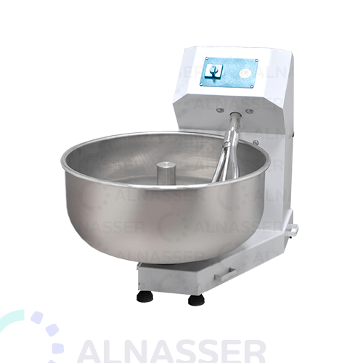
175 | sewing kit (scissors + ring press + rulers + tamper) عدة خياطة كاملة ( مقصات + كابسة حلقات +مساطر+دكم ) | L.S | 1 |  | $-
176 | high pressure spinners kit عدة سبابن ضغط عالي | L.S | 2 |  | $-
177 | normal spinners kit عدة سباين عادي | L.S | 1 |  | $-
178 | spinners Kit for large and small keys عدة سباين لمفاتيح كبيرة وصغيرة | L.S | 1 |  | $-
179 | Medium sized spinner kit عدة سباين متوسطة الحجم | L.S | 1 |  | $-
180 | Several integrated spinners and drains عدة سباين ودرنفيسات متكاملة | L.S | 1 |  | $-
181 | spinners and bits high pressure عدة صباين ولقم ضغط عالي | L.S | 1 |  | $-
182 | Several screws normal size عدة قلاووز حجم عادي | L.S | 1 |  | $-
183 | Screwdriver bits and bits set عدة لقم حجم كبير3/4 | L.S | 1 |  | $-
184 | Screwdriver bits and bits set high pressure عدة لقم ضغط عالي كبيرة الحجم | L.S | 2 |  | $-
185 | Screwdriver bits and bits set عدة لقم عادية | L.S | 2 |  | $-
186 | Hand tools (spin, drums, bits) عدة يدوية (سباين , درنفيسات , لقم ) | L.S | 1 |  | $- | 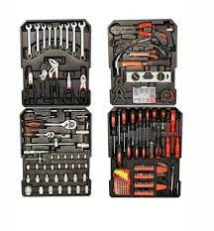
187 | submersible 2 * 3 hp original غطاس 2*3 حصان اصلي | No. | 1 |  | $-
188 | Luara submersible 4 HP 2 inch Made in China Italian franchise غطاس لوارا 4حصان 2انج صناعة صيني امتياز ايطالي | No. | 1 |  | $-
189 | electronic battery tester فاحص بطاريات الكتروني | No. | 1 |  | $- | 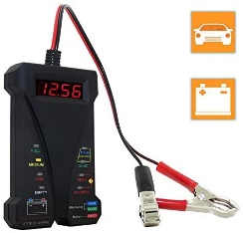
190 | honey extractor فراز عسل | No. | 2 |  | $-
191 | Homemade bread oven فرن خبز صنع محلي | No. | 1 |  | $-
192 | Gas oven, 2 m wide and 2 m high, has five slots فرن غاز ي عرض 2م وارتفاع 2م خمس خانات | No. | 1 |  | $- | 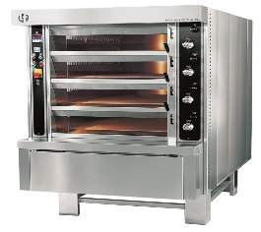
193 | gas cake oven فرن كيك غاز محلي | No. | 1 |  | $-
194 | laminate trimmer for engraving wood and making engravings فريزة لحفر الخشب وعمل نقشات | No. | 1 |  | $- | 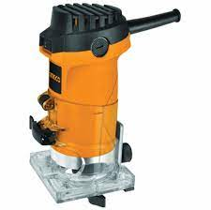
195 | couch 2 meters long قنفات طول 2 متر | No. | 1 |  | $-
196 | Cake molds 40*40 قوالب كيك المنيوم | No. | 5 |  | $-
197 | sewing press buttons machine كابسة دكم خياطة | No. | 3 |  | $- | 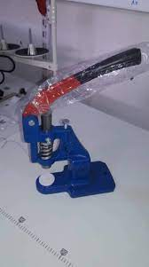
199 | كابسه خرز Pearl Hand Press Machine (NT-906-NH) | No. | 1 |  | $-
201 | كاميرا سوني Camera Sony - Psc-Hx200v | No. | 1 |  | $-
202 | Camera Nikon D750 . camera كاميرا | No. | 1 |  | $-
203 | Nikon 5200 - Photography Camera كاميرا تصوير | No. | 1 |  | $- | 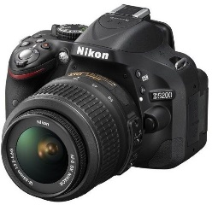
204 | Nikon 7000 . camera كاميرا نيكون 7000 | No. | 1 |  | $-
205 | Nikon 7200D camera كاميرا نيكون | No. | 2 |  | $-
206 | Electronic soldering iron كاوية الكترونيات صغيرة | No. | 2 |  | $-
207 | Hair Straightener كاوية شعر برم | No. | 2 |  | $- | 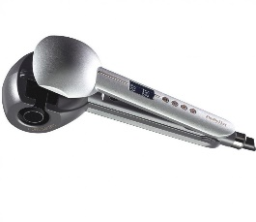
208 | Hair Straightener كاوية شعر عادي | No. | 3 |  | $- | 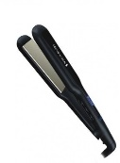
209 | steam iron large size كاويه بخاريه حجم كبير | No. | 1 |  | $-
210 | angle cutter 45 deg كتر قطع زاوية 45 درجة | No. | 1 |  | $-
211 | Fixed disk electric cutter كتر كهربائي قرص ثابت | No. | 1 |  | $-
212 | barber chair كرسي حلاقة | No. | 4 |  | $- | 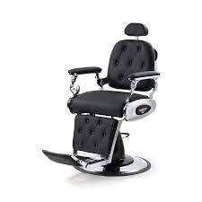
213 | sewing chair كرسي خياطة | No. | 3 |  | $- | 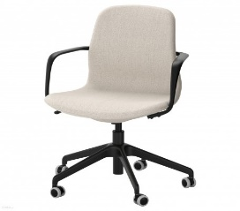
214 | Swivel chair for women's salon كرسي دوار خاص بصالون النساء | No. | 4 |  | $-
215 | plastic chair كرسي عادي بلاستك | No. | 40 |  | $-
216 | swivel office chair كرسي مكتبي دوار | No. | 15 |  | $-
217 | Engine Hoist Crane T-4 size 5 tons كرين حجم 5طن | No. | 1 |  | $-
218 | Portable manual motor Engine Hoist crane 2 tons كرين محركات يدوي متنقل 2طن | No. | 2 |  | $-
219 | (gloves) set كفوف (قفازات) سيت | No. | 10 |  | $-
220 | bread clips كماشات خبز | No. | 3 |  | $-
221 | medium smoothing grinder كوسرة تنعيم وسط | No. | 1 |  | $-
222 | Crown type fixed grinder كوسرة ثابتة نوع كراون | No. | 1 |  | $-
223 | fixed grinder كوسرة حجر وكاغد سقل | No. | 1 |  | $-
224 | large size grinder , good quality كوسرة حجم كبيرة نوعية جيدة | No. | 2 |  | $-
225 | grinder كوسرة ريشان حجم كبير | No. | 1 |  | $-
226 | large grinder كوسرة كبيرة | No. | 1 |  | $-
227 | Crown grinder كوسرة متحركة نوع كراون | No. | 1 |  | $-
228 | grinder Small Size (Bush) كوسره حجم صغير (بوش) | No. | 1 |  | $-
229 | medium sized grinder (bush) كوسره حجم وسط (بوش) | No. | 1 |  | $-
230 | DELL Laptop - Ci3 - Generation 4 - RAM 4GB - Hard 256 SSD لابتوب | No. | 1 |  | $-
231 | DELL Laptop - Ci7 - Generation 6 - RAM 8 - hard 1T HHD - VGA 2GB لابتوب | No. | 1 |  | $-
232 | Lenovo Ci5 Laptop - G10-RAM 4GB لابتوب Lenovo Ci5 - G10-RAM 4GB | No. | 1 |  | $-
233 | hp laptop - RAM 4 - Ci5 - G8- SSD 128 لابتوب نوع | No. | 1 |  | $-
234 | Small size water pump ماطور ماء حجم صغير | No. | 1 |  | $-
235 | Brother industrial type over machine ماكنة اوفر نوع برذر صناعي | No. | 1 |  | $-
236 | Brother type embroidery machine ماكنة تطريز نوع برذر | No. | 5 |  | $-
237 | Industrial sewing machine jackie type muffler ماكنة خياطة صناعي نوع جاكي كاتم | No. | 1 |  | $-
238 | industrial sewing machine ماكنة خياطة صناعية | No. | 1 |  | $-
239 | Industrial sewing and embroidery machine ماكنة خياطة صناعية وتطريز | No. | 1 |  | $-
240 | Jackie type automatic sewing machine ماكنة خياطة نوع جاكي اوتوماتيك | No. | 6 |  | $-
241 | Large size single phase welding machine ماكنة لحام سنكل فيز حجم كبير | No. | 1 |  | $-
242 | Medium size single phase welding machine ماكنة لحام سنكل فيز حجم متوسط | No. | 1 |  | $-
243 | Welding machine, single phase, medium size, electronic ماكنة لحام سنكل فيز حجم متوسط الكترونية | No. | 1 |  | $-
244 | Industrial Overr Machine ماكنه اوفر صناعي | No. | 1 |  | $-
245 | Brother industrial over machine ماكنه اوفر صناعية نوع برذر | No. | 1 |  | $-
246 | Automatic sewing machine Nivara ماكنه خياطه اتوماتيك نيفارا | No. | 1 |  | $-
247 | Sewing machine over embroidery ماكنه خياطه اوفر تطريز | No. | 1 |  | $-
248 | Jackie industrial sewing machine automatic ماكنه خياطه صناعي جاكي اوتوماتيك | No. | 1 |  | $-
249 | Industrial sewing machine, electronic screen ماكنه خياطه صناعي شاشه الكترنيه | No. | 1 |  | $-
250 | Brother industrial sewing machine ماكنه خياطه صناعية نوع برذر | No. | 1 |  | $-
251 | Small, good quality, single-phase welding machine ماكنه لحيم سنكل فيز صغيرة نوعية جيدة | No. | 1 |  | $-
252 | Yaxun AK-23b . Microscope مايكروسكوب | No. | 1 |  | $-
253 | Andalus Aircooler 2500 مبردة الاندلس | No. | 20 |  | $-
254 | North Air cooler 2500 مبردة الشمال | No. | 19 |  | $-
255 | Convair Aircooler 3 speeds مبردة كونفير 3 سرعات | No. | 4 |  | $-
256 | freezer 18 feet Concorde type مجمدة 18 قدم نوع كونكورد | No. | 1 |  | $-
257 | Purple freezer 14 Feet مجمدة ارجوان 14 قدم | No. | 1 |  | $-
258 | Original Freezer 18 Feet مجمدة اورجينال عارضة 18 قدم | No. | 1 |  | $-
259 | Frozen Casual 10 Ft Original مجمدة عارضة 10 قدم اورجينال | No. | 2 |  | $-
260 | freezer 16 feet (original) مجمدة عارضة 16 قدم (اورجينال) | No. | 14 |  | $-
261 | freezer Arcilik 16 Feet مجمدة عارضة ارجيلك 16 قدم | No. | 2 |  | $-
262 | Arcilik frozen 14 feet مجمدة عارضة أرجيلك حجم 14 قدم | No. | 7 |  | $-
263 | freezer meat Egur 16 feet مجمدة عارضة لحوم نوع ايكور 16 قدم | No. | 1 |  | $-
264 | 12 feet original type freezer مجمدة عارضة نوع اورجينال 12 قدم | No. | 1 |  | $-
265 | freezer model original 14 feet مجمدة عارضة نوع اورجينال 14 قدم | No. | 18 |  | $-
266 | Original 12 feet freezer meat مجمدة عرض لحوم 12قدم نوع اورجينال | No. | 1 |  | $-
267 | Denka freezer Type 14 Feet مجمدة نوع دنكا 14 قدم | No. | 1 |  | $-
268 | 10 feet freezer مجمده 10 قدم | No. | 1 |  | $-
269 | electric bee smoker مدخنة تهدئة النحل | No. | 1 |  | $-
270 | shaving mirror مرآة حلاقة | No. | 2 |  | $-
271 | Shaving Mirror مرآة حلاقة 1*1م | No. | 1 |  | $-
272 | Ramco floor fan مروحة ارضية نوع رامكو | No. | 8 |  | $-
273 | Aluminum engineering T-Square ruler 1m مسطرة هندسية المنيوم 1م | No. | 1 |  | $-
274 | Aquarium Pump 1.5*2 مضخة ملئ حوض السمك 1,5*2 | No. | 1 |  | $-
275 | Fish tank feeder معلفة حوض اسماك | No. | 4 |  | $-
276 | glass washbasin مغسلة 40*60سم زجاجية | No. | 1 |  | $-
277 | glass scissors (normal) مقص جام (عادي) | No. | 1 |  | $-
278 | glass circular cutter - مقص جام (فرجال) | No. | 1 |  | $-
279 | glass fixed cutter مقص جام (منضدي) | No. | 1 |  | $-
280 | Big iron scissors for cutting cast iron مقص حديد كبير لقص حديد الصب | No. | 1 |  | $-
281 | cloth scissors مقص قماش فصال | No. | 2 |  | $-
282 | Medium size electric scissors مقص كهربائي حجم متوسط | No. | 1 |  | $-
283 | barber scissors مقصات حلاقة (تشكيلة) | No. | 1 |  | $-
285 | Shaving machine, dunklink type, 3 batteries مكاين حلاقه نوع دنكلنك 3 بطاريات | No. | 1 |  | $-
286 | Good quality shaving machines مكائن حلاقة نوعية جيدة | No. | 14 |  | $-
288 | ramco steam iron مكواه بخاريه رامكو | No. | 1 |  | $-
289 | Norva iron tub مكواه نورفا حوضيه | No. | 1 |  | $-
290 | Iron medium size مكوى (اوتي) حجم وسط | No. | 2 |  | $-
292 | Steam iron large size (piston) مكوى بخاري حجم كبير (مكبس) | No. | 1 |  | $-
293 | Medium size steam iron مكوى بخاري حجم وسط | No. | 3 |  | $-
295 | Ironed with maze iron مكوى مع ميز مكوى | No. | 1 |  | $-
296 | table iron مكوى منضدي | No. | 1 |  | $-
297 | Over machine مكينة اوفر | No. | 1 |  | $-
298 | Meat mincing machine, steel, مكينة ثرم اللحم استيل بحجم 32 | No. | 1 |  | $-
299 | Brother type sewing machine مكينة خياطة نوع برذر | No. | 1 |  | $-
300 | JESC 400A Welding Machine مكينة لحام جيسك 400A | No. | 1 |  | $-
301 | Industrial over-the-counter machine مكينه اوفر صناعي | No. | 1 |  | $-
302 | Brems machine مكينه بريمز | No. | 2 |  | $-
303 | industrial embroidery machine مكينه تطريز صناعي | No. | 1 |  | $-
304 | Brother Industrial type embroidery machine مكينه تطريز نوع صناعي برذير | No. | 2 |  | $-
305 | Brother automatic sewing machine مكينه خياطه اتوماتيك نوع برذر | No. | 1 |  | $-
306 | Industrial over sewing machine مكينه خياطه اوفر صناعي | No. | 1 |  | $-
307 | Sewing machine مكينه خياطه كاتم زوجي | No. | 1 |  | $-
308 | Kneader attachments (large size motor) ملحقات عجانة (ماطور حجم كبير) | No. | 1 |  | $-
309 | mannequin large size for men ملكانات رجالية حجم كبير رجالي | No. | 8 |  | $-
312 | saw منشار تشريح لولبي | No. | 1 |  | $-
313 | table saw منشار تشريح منضدي | No. | 1 |  | $-
314 | Chinese type electric wood saw منشار خشب كهربائي نوع صيني | No. | 1 |  | $-
315 | Air blower cleaning dust منفاخ هواء تنضيف الغبار (بلور) | No. | 1 |  | $-
316 | machine منكنة | No. | 1 |  | $-
317 | Motor Lister Topland 8 HP 1 stm موطور لستر توبلاند 8 حصان بستم واحد | No. | 2 |  | $-
318 | GAMA Generator 20 Amp مولد كاما 20 امبير | No. | 13 |  | $-
319 | 5KV Welding Electric Generator مولد كهرباء للحام 5KV | No. | 1 |  | $-
320 | Tiger type 15 amp generator مولد كهرباء نوع تايغر 15 امبير سلف | No. | 1 |  | $-
321 | astra 12 amper generator مولد كهربائي نوع astra 12 amper سلف | No. | 9 |  | $-
322 | Tiger type 12 amp generator مولد كهربائي نوع تايغر 12 امبير سلف | No. | 47 |  | $-
323 | Gama type generator 30 amp good quality مولد كهربائي نوع كاما 30 امبير نوعية جيدة | No. | 1 |  | $-
324 | 5KV وسط Medium Generator مولد وسط | No. | 1 |  | $-
325 | 2.5kv . Electric Generator مولدة كهربائية | No. | 1 |  | $-
326 | Electric Generator Type Tiger مولدة كهربائية نوع تايغر 3700 | No. | 1 |  | $-
327 | Aluminum maze 1 * 1 m, height 120 cm ميز المنيوم 1*1م وبأرتفاع 120سم | No. | 1 |  | $-
328 | Aluminum Table 2 * 1 m ميز المنيوم | No. | 1 |  | $-
329 | The aluminum Table is 3 meters long, 1 meters wide and 1.5 meters high ميز المنيوم بطول 3 متر وعرض 1متر وبأرتفاع 1.5متر | No. | 2 |  | $-
330 | Table Toilet (Women) ميز تواليت (مرأة) | No. | 2 |  | $-
331 | Table aluminum razor with mirror ميز حلاقة المنيوم مع مراه | No. | 1 |  | $-
332 | Wooden Table (2*2*1.2)m ميز خشب (2*2*1.2)م | No. | 1 |  | $-
333 | Wood Table 1.5 * 2.5 m ميز خشب 1.5*2.5م | No. | 1 |  | $-
334 | Wooden Table 2 * 1 m ميز خشب 2*1م | No. | 1 |  | $-
335 | wood Table is 2 meters, the width is 1 meter, and the height is 120 cm ميز خشب الطول 2 متر والعرض 1 متر و الارتفاع 120 سم | No. | 3 |  | $-
336 | wood Table 1.8 * 1 m ميز خشب فصال 1.8*1 م | No. | 1 |  | $-
337 | Wooden Table for the separation of the cloth 1 * 2 meters ميز خشب للفصال القماش 1*2 متر | No. | 3 |  | $-
338 | Front and back shaving mirror ميز مرآة امامي وخلفي للحلاقة | No. | 2 |  | $-
339 | Wooden Table Desk 120 * 80 ميز مكتب خشب 120 *80 | No. | 16 |  | $-
340 | Wooden Table 2 * 2 meters ميز مكتبي خشبي 2*2 متر | No. | 1 |  | $-
341 | Iron Table ميز مكوى | No. | 3 |  | $-
342 | 1.5 ton electronic Balance weight ميزان الكتروني حجم 1,5 طن | No. | 1 |  | $-
343 | small size Balance weight ميزان حجم صغير | No. | 3 |  | $-
344 | Electronic digital Balance weight ميزان رقمي الكتروني | No. | 8 |  | $-
345 | electric Chicken cleaner هلاسه كهربائيه | No. | 1 |  | $-
346 | Hand torque to open and tighten the motor يدة عزم لفتح وشد المحرك | No. | 2 |  | $-
347 | Hoze the size of 2.5 inches and a length of 100 meters صوندات لسحب ماء حجم 1.5 انج وبطول 100 متر | No. | 2 |  | $-
 |  |  | 1315 | Total USD | $-

